상품제안서
[7]미니밴드구급함(방수밴드,알콜솜) | 상품코드: F05037

 |  |  |  |  |  |  | 02-412-0044 | www.easy1.co.kr
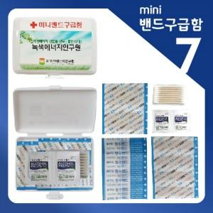

【상세/제작정보】

【인쇄/포장옵션】 | 스티커 / 포장불가능

【공급단가】 | 수량 | 500~ | 1,000~ | 2,000~ | 3,000~ | 5,000~
*VAT별도 | 단가 | 1,200원 | 1,160원 | 1,110원 | 1,070원 | 1,040원

【상품 URL】 | https://easy1.co.kr:443/src/goods_detail.php?gdno=5037

